画面レイアウト（医療）
編 | 1 | 画面 |  | 章 | 2 | UI設計書_画面 | ドキュメント名 | 画面レイアウト | 画面名称 | 複数プラン申込書作成画面 | 作成者 | 髙野子 荘一郎 | 作成日 | 2019-11-06
部 | 17 | G018_複数プラン申込書作成 |  | 節 | 1 | 複数プラン申込書作成画面 |  |  |  |  | 修正者 | 木村 裕亮 | 修正日 | 2020-05-11

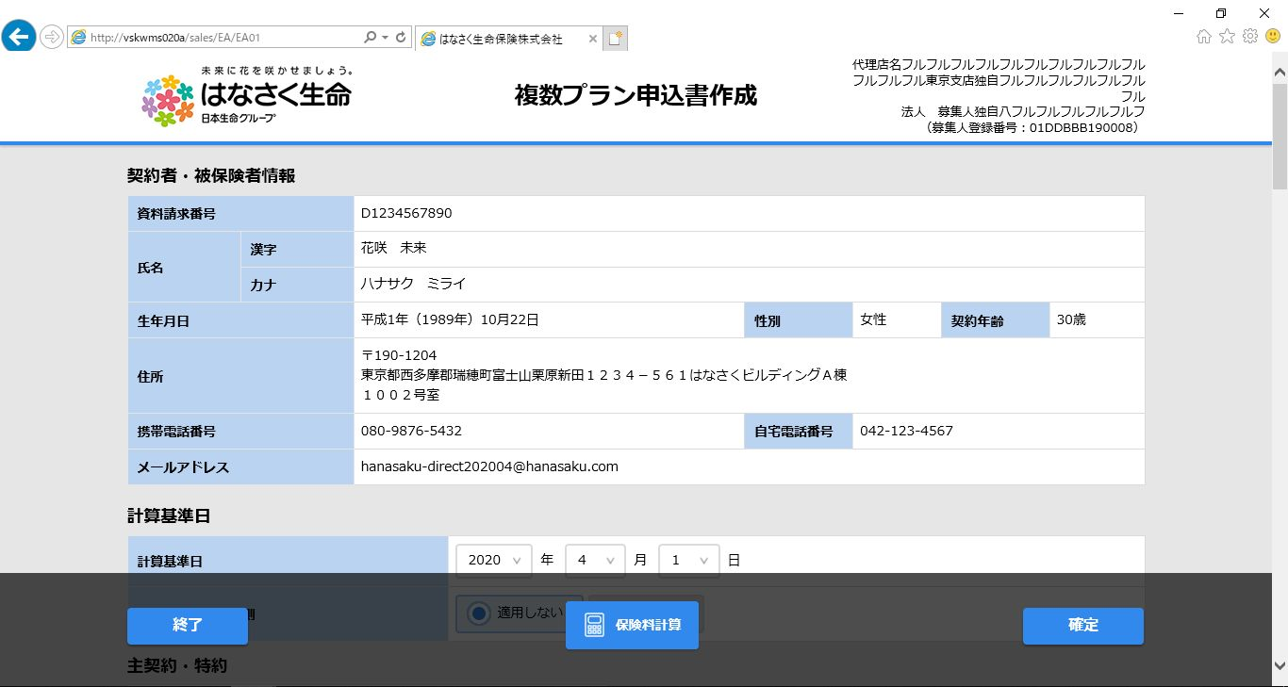

1.共通
2.契約者・被保険者情報パネル
3.計算基準日パネル

4.保障内容パネル

4-1.プラン１パネル

4-2.プラン２パネル
 |  |  | ※続き

4-3.プラン３パネル
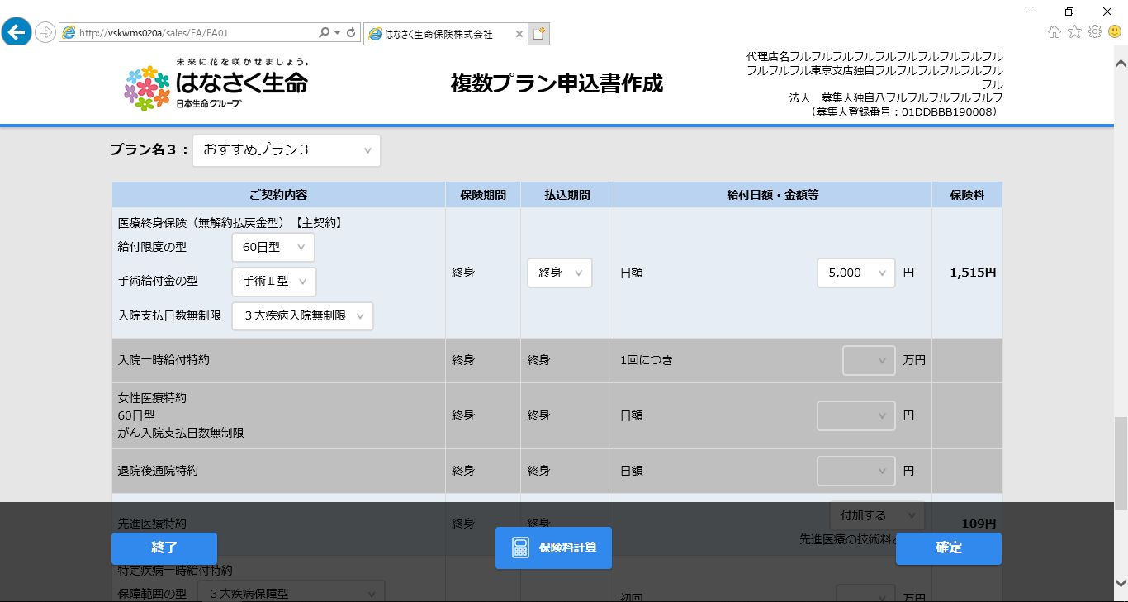
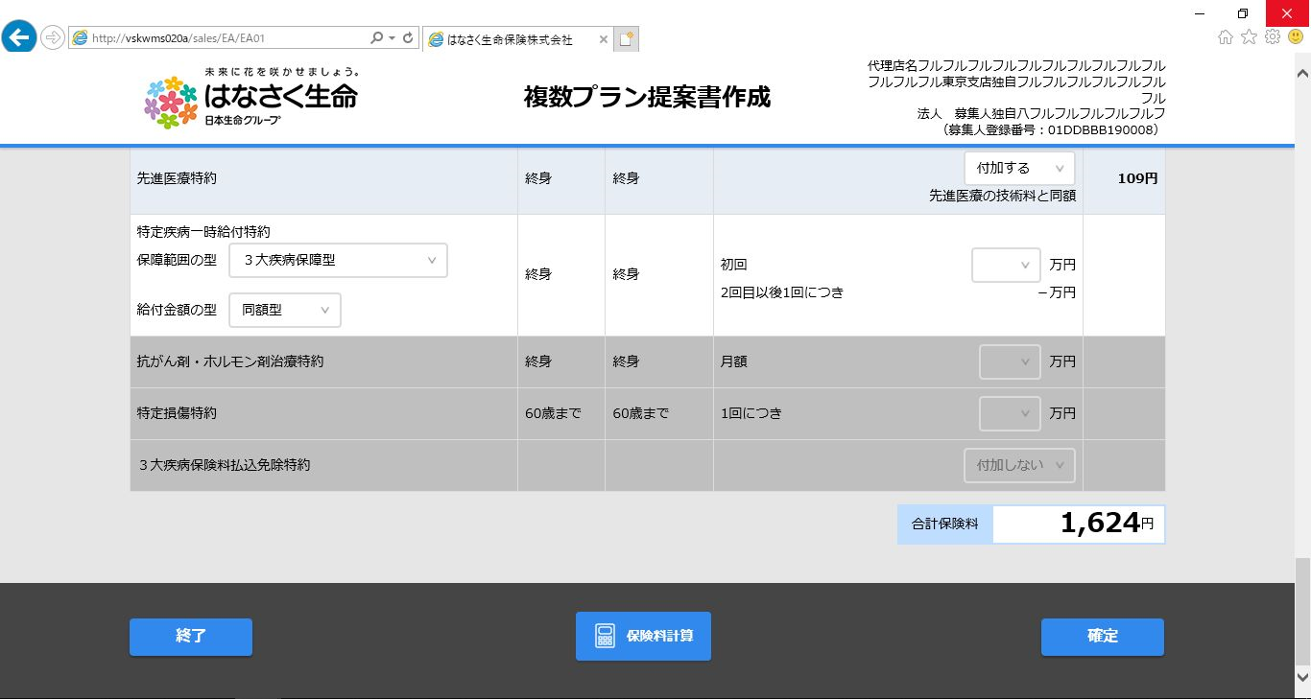
 |  |  | ※続き

5.共通ボタンパネル
※固定表示

【別紙】プランプリセット
編 | 1 | 画面 |  |  |  | 章 | 2 | UI設計書_画面 |  |  |  |  |  |  |  | ドキュメント名 |  |  |  |  | 【別紙】プランプリセット |  |  |  |  |  |  | 画面名称 |  |  |  | 複数プラン申込書作成画面 |  |  |  |  |  | 作成者 |  | 髙野子 荘一郎 |  |  |  |  | 作成日 |  |  | 2019-11-06
部 | 17 | G018_複数プラン申込書作成 |  |  |  | 節 | 1 | 複数プラン申込書作成画面 |  |  |  |  |  |  |  |  |  |  |  |  |  |  |  |  |  |  |  |  |  |  |  |  |  |  |  |  |  | 修正者 |  | 木村 裕亮 |  |  |  |  | 修正日 |  |  | 2020-05-11

 | プランプリセットテーブル

 |  | 【テーブル構成】

1
2
3
4
5
 |  | 項目名 | 排他カウンター | 企業コード | プリセット番号 | プラン番号 | 該当約款コード |  | 販売商品コード | プリセット汎用条件項目1 | 条件2（性別） | プリセット汎用条件項目3 | プリセット汎用条件項目4 | プリセット汎用条件項目5 | 条件1FROM（年齢） | 条件1TO（年齢） | プリセット条件2FROM | プリセット条件2TO | プリセット条件3FROM | プリセット条件3TO | プリセット条件4FROM | プリセット条件4TO | プリセット条件5FROM | プリセット条件5TO | プリセット汎用設定項目1 | プリセット汎用設定値1 | プリセット汎用設定項目2 | プリセット汎用設定値2 |  | プリセット汎用設定項目3 | プリセット汎用設定値3 |  | プリセット汎用設定項目4 | プリセット汎用設定値4 | プリセット汎用設定項目5 | プリセット汎用設定値5 | プリセット汎用設定項目6 |  | プリセット汎用設定値6 | プリセット汎用設定項目7 | プリセット汎用設定値7 | プリセット汎用設定項目8 | プリセット汎用設定値8 | プリセット汎用設定項目9 | プリセット汎用設定値9 | プリセット汎用設定項目10 | プリセット汎用設定値10
 |  | 項目説明 |  |  |  |  |  |  |  |  | 性別 |  |  |  | 年齢 | 年齢
 |  | データ | 0 | 02 | 00000000000000000001 | 1 | 31A ：医療 |  | 31A002 ：はなさく医療 |  | 1：男性 |  |  |  | 20 | 85 |  |  |  |  |  |  |  |  | hosCovPayLimitClass ：給付限度の型 | 060 ：60日型 | benefitPayConvCls ：手術給付金の型 | 2 ：手術Ⅱ型 |  | disHsptUnlmtDaysSpPrv ：入院 支払日数 無制限 | 1 ：３大疾病 入院 無制限 |  | paymentPeriodClass ：払込期間種別 | 3 ：終身 | paymentPeriod ：払込期間 |  | benefit ：給付日額 ・金額等 |  | 5000
6
7
8
 |  |  | 0 | 02 | 00000000000000000002 | 1 | D1G ：特定疾病一時給付特約 |  | 31A002 ：はなさく医療 |  | 1：男性 |  |  |  | 20 | 85 |  |  |  |  |  |  |  |  | disHsptUnlmtDaysSpPrv ：保障範囲の型 | 2 ：３大疾病保障型 | benefitFirstPayConvCls ：給付金額の型 | 1 ： 同額型 |  | benefit ：給付日額 ・金額等 | 1000000

 |  |  |  |  |  |  |  |  |  | プリセット汎用条件項目は検索条件となるため、設定位置は固定 |  |  |  |  |  |  |  |  |  |  |  |  |  |  |  |  |  | プリセット汎用設定項目については順不同（ただし、プリセット汎用設定値とはセットで運用する）

 |  | ※ | １．プルダウンやテキストボックス等、可変となる項目に対して設定を行う。
 |  |  | ２．テーブルの項目にはコード値（物理名）を設定する。 例） 「31A：医療」では「31A」のみを設定

 |  | 【画面イメージ】 テーブル構成の番号と一致する箇所に表示
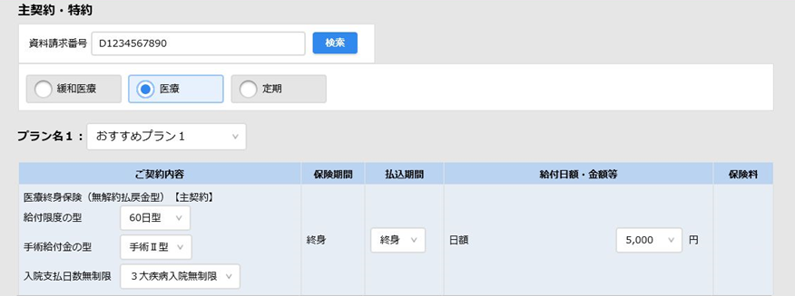

1
4
5
2
3

8
6
7

 |  | 【プリセット汎用設定項目の設定内容】
 |  |  |  |  |  |  |  | プリセット汎用設定項目日本語名称 |  |  |  |  |  |  |  |  | プリセット汎用設定項目物理名称
 |  | 医療終身保険（31A） |  |  |  |  |  | 給付限度の型 |  |  |  |  |  |  |  |  | hosCovPayLimitClass
 |  |  |  |  |  |  |  | 手術給付金の型 |  |  |  |  |  |  |  |  | benefitPayConvCls
 |  |  |  |  |  |  |  | 入院支払日数無制限 |  |  |  |  |  |  |  |  | disHsptUnlmtDaysSpPrv
 |  |  |  |  |  |  |  | 払込期間種別 |  |  |  |  |  |  |  |  | paymentPeriodClass
 |  |  |  |  |  |  |  | 払込期間 |  |  |  |  |  |  |  |  | paymentPeriod
 |  |  |  |  |  |  |  | 給付金額・日額等 |  |  |  |  |  |  |  |  | benefit
 |  | 先進医療特約(D1A) |  |  |  |  |  | 給付金額・日額等 |  |  |  |  |  |  |  |  | benefit
 |  | 特定疾病一時給付特約(D1G) |  |  |  |  |  | 保障範囲の型 |  |  |  |  |  |  |  |  | disHsptUnlmtDaysSpPrv
 |  |  |  |  |  |  |  | 給付金額の型 |  |  |  |  |  |  |  |  | benefitFirstPayConvCls
 |  |  |  |  |  |  |  | 給付金額・日額等 |  |  |  |  |  |  |  |  | benefit
 |  | 引受緩和型医療終身保険(31C) |  |  |  |  |  | 給付限度の型 |  |  |  |  |  |  |  |  | hosCovPayLimitClass
 |  |  |  |  |  |  |  | 手術給付金の型 |  |  |  |  |  |  |  |  | benefitPayConvCls
 |  |  |  |  |  |  |  | 入院支払日数無制限 |  |  |  |  |  |  |  |  | disHsptUnlmtDaysSpPrv
 |  |  |  |  |  |  |  | 払込期間種別 |  |  |  |  |  |  |  |  | paymentPeriodClass
 |  |  |  |  |  |  |  | 払込期間 |  |  |  |  |  |  |  |  | paymentPeriod
 |  |  |  |  |  |  |  | 給付金額・日額等 |  |  |  |  |  |  |  |  | benefit
 |  | 引受緩和型先進医療特約(D1H) |  |  |  |  |  | 給付金額・日額等 |  |  |  |  |  |  |  |  | benefit
 |  | 引受緩和型特定疾病一時給付特約(D1N) |  |  |  |  |  | 保障範囲の型 |  |  |  |  |  |  |  |  | disHsptUnlmtDaysSpPrv
 |  |  |  |  |  |  |  | 給付金額の型 |  |  |  |  |  |  |  |  | benefitFirstPayConvCls
 |  |  |  |  |  |  |  | 給付金額・日額等 |  |  |  |  |  |  |  |  | benefit
 |  | 定期保険(03A) |  |  |  |  |  | 保険期間種別 |  |  |  |  |  |  |  |  | insurancePeriodClass
 |  |  |  |  |  |  |  | 保険期間 |  |  |  |  |  |  |  |  | insurancePeriod
 |  |  |  |  |  |  |  | 給付金額・日額等 |  |  |  |  |  |  |  |  | benefit

 | （１）処理
 |  | ①選択中の商品に所属する該当約款コード及び、プラン番号ごとに「年齢」「性別」を条件にデータを取得
 |  | ②取得したデータを画面にプリセットする。

 |  | 例）はなさく医療（計算基準日：2020年5月1日、年齢：15歳、性別：男性）の場合
 |  |  | ①販売商品コード「31A002」、該当約款コード「31A」、年齢＝「15」、性別＝「男性」で検索
 |  |  | ②取得結果をプラン１～３の該当約款コードの位置に設定
 |  |  | ③①～②の処理を特約数分（D1A、D1B、D1C、D1D、D1E、D1F、D1G）繰り返す

プランプリセット
 |  | プラン１
 |  |  |  |  |  |  |  |  |  |  |  |  |  |  |  |  |  |  |  |  |  |  |  |  |  |  |  |  | （医療の場合）
 |  |  |  |  |  |  |  |  |  |  |  |  |  |  |  |  |  |  |  |  |  |  |  |  |  |  |  |  | A. | 販売商品コード31A002、該当約款コード31A、年齢15歳、男性で取得したデータを
 |  |  |  |  |  |  |  |  |  |  |  |  |  |  |  |  |  |  |  |  |  |  |  |  |  |  |  |  |  | プラン番号に応じてプラン１～３にプリセット
 |  |  |  |  |  |  |  |  |  |  |  |  |  |  |  |  |  |  |  |  |  |  |  |  |  |  |  |  | B. | 販売商品コード31A002、該当約款コードD1A、年齢15歳、男性で取得したデータを
 |  | プラン２ |  |  |  |  |  |  |  |  |  |  |  |  |  |  |  |  |  |  |  |  |  |  |  |  |  |  |  | プラン番号に応じてプラン１～３にプリセット
 |  |  |  |  |  |  |  |  |  |  |  |  |  |  |  |  |  |  |  |  |  |  |  |  |  |  |  |  | C. | 販売商品コード31A002、該当約款コードD1B、年齢15歳、男性で取得したデータを
 |  |  |  |  |  |  |  |  |  |  |  |  |  |  |  |  |  |  |  |  |  |  |  |  |  |  |  |  |  | プラン番号に応じてプラン１～３にプリセット
 |  |  |  |  |  |  |  |  |  |  |  |  |  |  |  |  |  |  |  |  |  |  |  |  |  |  |  |  | D. | 販売商品コード31A002、該当約款コードD1C、年齢15歳、男性で取得したデータを
 |  |  |  |  |  |  |  |  |  |  |  |  |  |  |  |  |  |  |  |  |  |  |  |  |  |  |  |  |  | プラン番号に応じてプラン１～３にプリセット
 |  | プラン３ |  |  |  |  |  |  |  |  |  |  |  |  |  |  |  |  |  |  |  |  |  |  |  |  |  |  | E. | 販売商品コード31A002、該当約款コードD1D、年齢15歳、男性で取得したデータを
 |  |  |  |  |  |  |  |  |  |  |  |  |  |  |  |  |  |  |  |  |  |  |  |  |  |  |  |  |  | プラン番号に応じてプラン１～３にプリセット
 |  |  |  |  |  |  |  |  |  |  |  |  |  |  |  |  |  |  |  |  |  |  |  |  |  |  |  |  | F. | 販売商品コード31A002、該当約款コードD1E、年齢15歳、男性で取得したデータを
 |  |  |  |  |  |  |  |  |  |  |  |  |  |  |  |  |  |  |  |  |  |  |  |  |  |  |  |  |  | プラン番号に応じてプラン１～３にプリセット
 |  |  |  |  |  |  |  |  |  |  |  |  |  |  |  |  |  |  |  |  |  |  |  |  |  |  |  |  | G. | 販売商品コード31A002、該当約款コードD1F、年齢15歳、男性で取得したデータを
 |  |  |  |  |  |  |  |  |  |  |  |  |  |  |  |  |  |  |  |  |  |  |  |  |  |  |  |  |  | プラン番号に応じてプラン１～３にプリセット
 |  |  |  |  |  |  |  |  |  |  |  |  |  |  |  |  |  |  |  |  |  |  |  |  |  |  |  |  | H. | 販売商品コード31A002、該当約款コードD1G、年齢15歳、男性で取得したデータを
 |  |  |  |  |  |  |  |  |  |  |  |  |  |  |  |  |  |  |  |  |  |  |  |  |  |  |  |  |  | プラン番号に応じてプラン１～３にプリセット

 |  | 【注意事項】
 |  | ①以下に該当する場合は、項目の初期値（※）を表示する。
 |  | ・プランプリセットテーブルに条件に該当するデータが存在しない
 |  | ・該当するデータが2件以上存在する場合
 |  | ・項目の設定値が不正である場合（例 ： 項目のプルダウン選択肢に存在しない値を設定など）
 |  | ※項目のプルダウンの１つ目の値を表示、テキストボックスの場合はブランク

【別紙】画面項目編集仕様書（約款表示条件）
編 | 1 | 画面 | 章 | 2 | UI設計書_画面 |  |  | ドキュメント名 |  | 【別紙】画面項目編集仕様書（約款表示条件） |  | 画面名称 | 複数プラン申込書作成画面 | 作成者 | 髙野子 荘一郎 | 作成日 | 2019-11-06
部 | 17 | G018_複数プラン申込書作成 | 節 | 1 | 複数プラン申込書作成画面 |  |  |  |  |  |  |  |  | 修正者 | 木村 裕亮 | 修正日 | 2020-05-11

【凡例】
○ ： 主契約・特約の入力欄を行毎活性
空白 ： 主契約・特約の入力欄を行毎非活性
（１）医療パネル
 |  | 被保険者契約年齢 |  |  |  | 未設定 | 20歳～85歳 | 左記以外 | 計算基準日が選択した商品の販売開始日よりも前の場合
約款 |  | 主契約 |  |  |  | ○ | ○ | ○ | ○
 |  | 特約1（入院一時給付特約）
 |  | 特約2（女性医療特約）
 |  | 特約3（退院後通院特約）
 |  | 特約4（先進医療特約） |  |  |  | ○ | ○
 |  | 特約5（特定疾病一時給付特約） |  |  |  | ○ | ○
 |  | 特約6（抗がん剤・ホルモン剤治療特約）
 |  | 特約7（特定損傷特約）
 |  | 特約8（３大疾病保険料払込免除特約）

（２）緩和医療パネル
 |  | 被保険者契約年齢 |  |  |  | 未設定 | 20歳～85歳 | 左記以外 | 計算基準日が選択した商品の販売開始日よりも前の場合
約款 |  | 主契約 |  |  |  | ○ | ○ | ○ | ○
 |  | 特約1（引受緩和型入院一時給付特約）
 |  | 特約2（引受緩和型女性疾病入院特約）
 |  | 特約3（引受緩和型退院後通院特約）
 |  | 特約4（引受緩和型先進医療特約） |  |  |  | ○ | ○
 |  | 特約5（引受緩和型特定疾病一時給付特約） |  |  |  | ○ | ○
 |  | 特約6（引受緩和型抗がん剤・ホルモン剤治療特約）
 |  | 特約7（引受緩和型３大疾病保険料払込免除特約）

（３）定期パネル
 |  | 被保険者契約年齢 |  |  |  | 未設定 | 20歳～75歳 | 20歳～75歳 | 左記以外 |  | 計算基準日が選択した商品の販売開始日よりも前の場合
 |  | 主契約保険期間 |  |  |  | ー | 年満期以外 | 年満期 | ー
約款 |  | 主契約 |  |  |  | ○ | ○ | ○ | ○ |  | ○
 |  | 特約1（リビング・ニーズ特約） |  |  |  | ○ | ○ | ○ | ○ |  | ○
 |  | 特約2（３大疾病保険料払込免除特約）

画面チェック仕様書 (クライアント)
※欄外補足※ 特殊文字について
半角特殊文字１：ブランク
半角特殊文字２：.
半角特殊文字３：+-
半角特殊文字４：@_-#.$%&*+/?{}|`
編 | 1 | 画面 |  |  |  |  |  |  |  | 章 | 2 | UI設計書_画面 |  |  |  |  | ドキュメント名 |  |  |  |  | 画面チェック仕様書 (クライアント) |  |  |  | 画面名称 |  |  |  |  | 複数プラン申込書作成画面 |  |  |  |  |  |  |  |  | 作成者 | 髙野子 荘一郎 | 作成日 | 2019-11-06
部 | 17 | G018_複数プラン申込書作成 |  |  |  |  |  |  |  | 節 | 1 | 複数プラン申込書作成画面 |  |  |  |  |  |  |  |  |  |  |  |  |  |  |  |  |  |  |  |  |  |  |  |  |  |  |  | 修正者 | 木村 裕亮 | 修正日 | 2020-05-11

※項番順に該当する対象チェックを左から順に行う。 |  |  |  |  |  |  |  |  |  |  |  |  | クライアントチェック |  |  |  |  |  |  |  |  |  |  |  |  |  |  |  |  |  |  |  |  |  |  |  |  |  | その他
 |  |  |  |  |  |  |  |  |  |  |  |  |  | 文字種 |  |  |  |  |  |  | 桁数 |  |  | 値範囲 |  |  | ブランク |  |  |  |  |  |  | 数値
ｶﾃｺﾞﾘ No. |  | 項目 No. |  |  | チェック対象項目 |  |  |  |  |  |  |  | 必須 チェック | 半角
 |  |  |  |  |  |  |  |  |  |  |  |  |  | 数字 | 英大文字 | 英小文字 | 特殊１ | 特殊２ | 特殊３ | 特殊４ | 必須 |  | 最大 | 最小 | 最大 |  | なし | １つ | 散在 | 先頭 | 末尾 | ２つ | 全桁 | 記号 | 整数桁 | 小数桁 | 前ゼロ不可 | ゼロ禁止

※欄外補足２※ ブランクの種類について
なし：ブランクがない状態
例：ホケンタロウ
１つ：ブランクがどこかに１つしか状態
例：ホケン△タロウ ※△･･･ブランク
散在：ブランクが散在している状態
例：ホ△ケン△タ△ロウ
先頭：先頭にブランクがある状態
例：△ホケンタロウ
末尾：末尾にブランクがある状態
例：ホケンタロウ△
２つ：ブランクが２つ連続した状態
例：ホケン△△タロウ
全桁：全桁ブランクの状態
例：△△△△

 |  | 「検索」押下処理(T104)
1 |  |  |  |  | 保障内容パネル
 |  | 1 | - | - |  | 資料請求番号 |  |  |  |  |  |  | ○ | ○ | ○ |  |  |  |  |  | 11 |  |  |  |  |  |  |  |  |  |  |  |  |  |  |  |  |  | データ保持単位名：保障内容情報、項目名：資料請求番号
 |  | 「保険料計算」押下処理(T107)
1 |  |  |  |  | 保障内容パネル
 |  |  |  |  |  | プラン１パネル
 |  |  |  |  |  |  | 定期パネル
 |  |  |  |  |  |  |  | 主契約
 |  | 1 | - | - |  |  |  |  | 給付日額・金額等 |  |  |  |  | ○ |  |  |  |  |  |  |  |  |  |  |  |  |  |  |  |  |  |  |  |  |  |  |  |  | データ保持単位名：主契約、項目名：保険金額
 |  |  |  |  |  | プラン２パネル
 |  |  |  |  |  |  | 定期パネル
 |  |  |  |  |  |  |  | 主契約
 |  | 2 | - | - |  |  |  |  | 給付日額・金額等 |  |  |  |  | ○ |  |  |  |  |  |  |  |  |  |  |  |  |  |  |  |  |  |  |  |  |  |  |  |  | データ保持単位名：主契約、項目名：保険金額
 |  |  |  |  |  | プラン３パネル
 |  |  |  |  |  |  | 定期パネル
 |  |  |  |  |  |  |  | 主契約
 |  | 3 | - | - |  |  |  |  | 給付日額・金額等 |  |  |  |  | ○ |  |  |  |  |  |  |  |  |  |  |  |  |  |  |  |  |  |  |  |  |  |  |  |  | データ保持単位名：主契約、項目名：保険金額
 |  | 「確定」押下処理(T108)
1 |  |  |  |  | 保障内容パネル
 |  |  |  |  |  | プラン１パネル
 |  |  |  |  |  |  | 定期パネル
 |  |  |  |  |  |  |  | 主契約
 |  | 1 | - | - |  |  |  |  | 給付日額・金額等 |  |  |  |  | ○ |  |  |  |  |  |  |  |  |  |  |  |  |  |  |  |  |  |  |  |  |  |  |  |  | データ保持単位名：主契約、項目名：保険金額
 |  |  |  |  |  | プラン２パネル
 |  |  |  |  |  |  | 定期パネル
 |  |  |  |  |  |  |  | 主契約
 |  | 2 | - | - |  |  |  |  | 給付日額・金額等 |  |  |  |  | ○ |  |  |  |  |  |  |  |  |  |  |  |  |  |  |  |  |  |  |  |  |  |  |  |  | データ保持単位名：主契約、項目名：保険金額
 |  |  |  |  |  | プラン３パネル
 |  |  |  |  |  |  | 定期パネル
 |  |  |  |  |  |  |  | 主契約
 |  | 3 | - | - |  |  |  |  | 給付日額・金額等 |  |  |  |  | ○ |  |  |  |  |  |  |  |  |  |  |  |  |  |  |  |  |  |  |  |  |  |  |  |  | データ保持単位名：主契約、項目名：保険金額

画面チェック仕様書 (サーバー)
※欄外補足※ 特殊文字について
半角特殊文字１：ブランク
半角特殊文字２：.
半角特殊文字３：+-
半角特殊文字４：@_-#.$%&*+/?{}|`
編 | 1 | 画面 |  |  |  |  |  |  |  | 章 | 2 | UI設計書_画面 |  |  |  |  | ドキュメント名 |  |  |  |  | 画面チェック仕様書 (サーバー) |  |  |  | 画面名称 |  |  |  |  | 複数プラン申込書作成画面 |  |  |  |  |  |  |  |  | 作成者 |  | 髙野子 荘一郎 |  | 作成日 | 2019-11-06
部 | 17 | G018_複数プラン申込書作成 |  |  |  |  |  |  |  | 節 | 1 | 複数プラン申込書作成画面 |  |  |  |  |  |  |  |  |  |  |  |  |  |  |  |  |  |  |  |  |  |  |  |  |  |  |  | 修正者 |  | 木村 裕亮 |  | 修正日 | 2020-05-11

※項番順に該当する対象チェックを左から順に行う。 |  |  |  |  |  |  |  |  |  |  |  |  | サーバーチェック |  |  |  |  |  |  |  |  |  |  |  |  |  |  |  |  |  |  |  |  |  |  |  |  |  |  |  |  |  | その他
 |  |  |  |  |  |  |  |  |  |  |  |  |  | 文字種 |  |  |  |  |  |  | 桁数 |  |  | 値範囲 |  |  | ブランク |  |  |  |  |  |  | 数値 |  |  |  |  | JIS チェック |  | チェックパターン
ｶﾃｺﾞﾘ No. |  | 項目 No. |  |  | チェック対象項目 |  |  |  |  |  |  |  | 必須 チェック | 半角
 |  |  |  |  |  |  |  |  |  |  |  |  |  | 数字 | 英大文字 | 英小文字 | 特殊１ | 特殊２ | 特殊３ | 特殊４ | 必須 |  | 最大 | 最小 | 最大 |  | なし | １つ | 散在 | 先頭 | 末尾 | ２つ | 全桁 | 記号 | 整数桁 | 小数桁 | 前ゼロ不可 | ゼロ禁止
※欄外補足２※ ブランクの種類について
なし：ブランクがない状態
例：ホケンタロウ
１つ：ブランクがどこかに１つしか状態
例：ホケン△タロウ ※△･･･ブランク
散在：ブランクが散在している状態
例：ホ△ケン△タ△ロウ
先頭：先頭にブランクがある状態
例：△ホケンタロウ
末尾：末尾にブランクがある状態
例：ホケンタロウ△
２つ：ブランクが２つ連続した状態
例：ホケン△△タロウ
全桁：全桁ブランクの状態
例：△△△△

 |  | 初期表示(T101)
1 |  |  |  |  | 契約者・被保険者情報パネル
 |  | 1 | - | - |  | 資料請求番号 |  |  |  |  |  |  | ○ | ○ | ○ |  |  |  |  |  | 11 |  |  |  |  |  |  |  |  |  |  |  |  |  |  |  |  |  |  |  |  |  | 項目名：複数プラン申込書作成画面起動．資料請求番号
 |  | 2 | - | - |  | 生年月日 |  |  |  |  |  |  | ○ |  |  |  |  |  |  |  |  |  |  |  |  |  |  |  |  |  |  |  |  |  |  |  |  |  |  |  | 西暦年月日 |  | 項目名：生年月日 複数プラン申込書作成画面起動．生年月日（YYYYMMDD形式）
 |  | 3 | - | - |  | 性別 |  |  |  |  |  |  | ○ | ○ |  |  |  |  |  |  | 1 |  |  |  |  |  |  |  |  |  |  |  |  |  |  |  |  |  |  |  |  |  | 項目名：性別 複数プラン申込書作成画面起動．性別
 |  | 「検索」押下処理(T104)
1 |  |  |  |  | 保障内容パネル
 |  | 1 | - | - |  | 資料請求番号 |  |  |  |  |  |  | ○ | ○ | ○ |  |  |  |  |  | 11 |  |  |  |  |  |  |  |  |  |  |  |  |  |  |  |  |  |  |  |  |  | データ保持単位名：保障内容情報、項目名：資料請求番号
 |  | 「保険料計算」押下処理(T107)
1 |  |  |  |  | 契約者・被保険者情報パネル
 |  | 1 | - | - |  | 資料請求番号 |  |  |  |  |  |  |  | ○ | ○ |  |  |  |  |  | 11 |  |  |  |  |  |  |  |  |  |  |  |  |  |  |  |  |  |  |  |  |  | データ保持単位名：保障内容情報、項目名：資料請求番号
 |  | 2 | - | - |  | 氏名（漢字） |  |  |  |  |  |  |  |  |  |  |  |  |  |  |  |  | 32 |  |  |  |  | ○ |  |  |  |  |  |  |  |  |  |  |  |  | 氏名漢字 |  | データ保持単位名：契約者情報、項目名：漢字氏名
 |  | 3 | - | - |  | 氏名（カナ） |  |  |  |  |  |  |  |  |  |  |  |  |  |  |  |  | 32 |  |  |  |  | ○ |  |  |  |  |  |  |  |  |  |  |  |  | 氏名フリガナ |  | データ保持単位名：契約者情報、項目名：カナ氏名
 |  | 4 | - | - |  | 生年月日 |  |  |  |  |  |  | ○ |  |  |  |  |  |  |  |  |  |  |  |  |  |  |  |  |  |  |  |  |  |  |  |  |  |  |  | 西暦年月日 |  | データ保持単位名：契約者情報、項目名：生年月日 複数プラン申込書作成画面起動．生年月日（YYYYMMDD形式）
 |  | 5 | - | - |  | 性別 |  |  |  |  |  |  | ○ | ○ |  |  |  |  |  |  | 1 |  |  |  |  |  |  |  |  |  |  |  |  |  |  |  |  |  |  |  |  |  | データ保持単位名：契約者情報、項目名：性別 複数プラン申込書作成画面起動．性別
 |  | 6 | - | - |  | 契約年齢 |  |  |  |  |  |  | ○ | ○ |  |  |  |  |  |  |  |  | 3 | 0 | 999 |  |  |  |  |  |  |  |  |  |  |  |  |  |  |  |  |  | データ保持単位名：契約者情報、項目名：年齢 "歳"を除く（数字のみ）
 |  | 7 | - | - |  | 住所
 |  | - | 1 | - |  |  | 郵便番号 |  |  |  |  |  |  |  |  |  |  |  |  |  |  |  |  |  |  |  |  |  |  |  |  |  |  |  |  |  |  |  |  |  | 郵便番号 |  | データ保持単位名：契約者情報、項目名：郵便番号 ZZZ-ZZZZ形式
 |  | - | 2 | - |  |  | 住所（都道府県、市区町村、町域名）
 |  | - | - | 1 |  |  |  | 都道府県 |  |  |  |  |  |  |  |  |  |  |  |  |  |  | 4 |  |  |  |  |  |  |  |  |  |  |  |  |  |  |  |  |  | 住所漢字 |  | データ保持単位名：契約者情報、項目名：都道府県 複数プラン申込書作成画面起動．住所（都道府県）
 |  | - | - | 2 |  |  |  | 市区町村 |  |  |  |  |  |  |  |  |  |  |  |  |  |  | 11 |  |  |  |  |  |  |  |  |  |  |  |  |  |  |  |  |  | 住所漢字 |  | データ保持単位名：契約者情報、項目名：市区町村 複数プラン申込書作成画面起動．住所（市区町村）
 |  | - | - | 3 |  |  |  | 町域名 |  |  |  |  |  |  |  |  |  |  |  |  |  |  | 35 |  |  |  |  |  |  |  |  |  |  |  |  |  |  |  |  |  | 住所漢字 |  | データ保持単位名：契約者情報、項目名：町域名 複数プラン申込書作成画面起動．住所（町域名）
 |  | - | 3 | - |  |  | 住所（補助住所）
 |  | - | - | 1 |  |  |  | 補助住所 |  |  |  |  |  |  |  |  |  |  |  |  |  |  | 30 |  |  |  |  |  |  |  |  |  |  |  |  |  |  |  |  |  | 住所漢字 |  | データ保持単位名：契約者情報、項目名：補助住所 複数プラン申込書作成画面起動．住所（補助住所）
 |  | 8 | - | - |  | 携帯電話番号 |  |  |  |  |  |  |  |  |  |  |  |  |  |  |  |  | 13 |  |  |  |  |  |  |  |  |  |  |  |  |  |  |  |  |  | 電話番号 |  | データ保持単位名：被保険者情報、項目名：携帯電話番号 複数プラン申込書作成画面起動．携帯電話番号
 |  | 9 | - | - |  | 自宅電話番号 |  |  |  |  |  |  |  |  |  |  |  |  |  |  |  |  | 13 |  |  |  |  |  |  |  |  |  |  |  |  |  |  |  |  |  | 電話番号 |  | データ保持単位名：被保険者情報、項目名：自宅電話番号 複数プラン申込書作成画面起動．自宅電話番号
 |  | 10 | - | - |  | メールアドレス |  |  |  |  |  |  |  |  |  |  |  |  |  |  |  |  | 60 |  |  |  |  |  |  |  |  |  |  |  |  |  |  |  |  |  | Eメールアドレス |  | データ保持単位名：契約者情報、項目名：メールアドレス 複数プラン申込書作成画面起動．メールアドレス
2 |  |  |  |  | 計算基準日パネル
 |  |  |  |  |  | 計算基準日
 |  | 1 | - | - |  |  | 年 |  |  |  |  |  | ○ |  |  |  |  |  |  |  |  |  |  |  |  |  |  |  |  |  |  |  |  |  |  |  |  |  |  |  | 西暦年月日 |  | データ保持単位名：保障内容情報報、項目名：計算基準日
 |  | 2 | - | - |  |  | 月
 |  | 3 | - | - |  |  | 日
 |  |  |  |  |  | 契約日に関する特則
 |  | 4 | - | - |  |  | 契約日に関する特則 |  |  |  |  |  | ○
3 |  |  |  |  | 保障内容パネル
 |  | 1 | - | - |  | 商品名 |  |  |  |  |  |  | ○ |  |  |  |  |  |  |  |  |  |  |  |  |  |  |  |  |  |  |  |  |  |  |  |  |  |  |  |  |  | データ保持単位名：保障内容情報報、項目名：商品名
 |  |  |  |  |  | プラン１パネル
 |  |  |  |  |  |  | 定期パネル
 |  |  |  |  |  |  |  | 主契約
 |  | 2 | - | - |  |  |  |  | 給付日額・金額等 |  |  |  |  | ○ |  |  |  |  |  |  |  |  |  |  |  |  |  |  |  |  |  |  |  |  |  |  |  |  |  |  |  |  | データ保持単位名：主契約、項目名：保険金額
 |  |  |  |  |  | プラン２パネル
 |  |  |  |  |  |  | 定期パネル
 |  |  |  |  |  |  |  | 主契約
 |  | 3 | - | - |  |  |  |  | 給付日額・金額等 |  |  |  |  | ○ |  |  |  |  |  |  |  |  |  |  |  |  |  |  |  |  |  |  |  |  |  |  |  |  |  |  |  |  | データ保持単位名：主契約、項目名：保険金額
 |  |  |  |  |  | プラン３パネル
 |  |  |  |  |  |  | 定期パネル
 |  |  |  |  |  |  |  | 主契約
 |  | 4 | - | - |  |  |  |  | 給付日額・金額等 |  |  |  |  | ○ |  |  |  |  |  |  |  |  |  |  |  |  |  |  |  |  |  |  |  |  |  |  |  |  |  |  |  |  | データ保持単位名：主契約、項目名：保険金額
 |  | 「確定」押下処理(T108)
1 |  |  |  |  | 契約者・被保険者情報パネル
 |  | 1 | - | - |  | 資料請求番号 |  |  |  |  |  |  | ○ | ○ | ○ |  |  |  |  |  | 11 |  |  |  |  |  |  |  |  |  |  |  |  |  |  |  |  |  |  |  |  |  | データ保持単位名：保障内容情報、項目名：資料請求番号
 |  | 2 | - | - |  | 氏名（漢字） |  |  |  |  |  |  | ○ |  |  |  |  |  |  |  |  |  | 32 |  |  |  |  | ○ |  |  |  |  |  |  |  |  |  |  |  |  | 氏名漢字 |  | データ保持単位名：契約者情報、項目名：漢字氏名
 |  | 3 | - | - |  | 氏名（カナ） |  |  |  |  |  |  | ○ |  |  |  |  |  |  |  |  |  | 32 |  |  |  |  | ○ |  |  |  |  |  |  |  |  |  |  |  |  | 氏名フリガナ |  | データ保持単位名：契約者情報、項目名：カナ氏名
 |  | 4 | - | - |  | 生年月日 |  |  |  |  |  |  | ○ |  |  |  |  |  |  |  |  |  |  |  |  |  |  |  |  |  |  |  |  |  |  |  |  |  |  |  | 西暦年月日 |  | データ保持単位名：契約者情報、項目名：生年月日 複数プラン申込書作成画面起動．生年月日（YYYYMMDD形式）
 |  | 5 | - | - |  | 性別 |  |  |  |  |  |  | ○ | ○ |  |  |  |  |  |  | 1 |  |  |  |  |  |  |  |  |  |  |  |  |  |  |  |  |  |  |  |  |  | データ保持単位名：契約者情報、項目名：性別 複数プラン申込書作成画面起動．性別
 |  | 6 | - | - |  | 契約年齢 |  |  |  |  |  |  | ○ | ○ |  |  |  |  |  |  |  |  |  | 0 | 999 |  |  |  |  |  |  |  |  |  |  |  |  |  |  |  |  |  | データ保持単位名：契約者情報、項目名：契約年齢 "歳"を除く（数字のみ）
 |  | 7 | - | - |  | 住所
 |  | - | 1 | - |  |  | 郵便番号 |  |  |  |  |  | ○ |  |  |  |  |  |  |  |  |  |  |  |  |  |  |  |  |  |  |  |  |  |  |  |  |  |  |  | 郵便番号 |  | データ保持単位名：契約者情報、項目名：郵便番号 ZZZ-ZZZZ形式
 |  | - | 2 | - |  |  | 住所（都道府県、市区町村、町域名）
 |  | - | - | 1 |  |  |  | 都道府県 |  |  |  |  | ○ |  |  |  |  |  |  |  |  |  | 4 |  |  |  |  |  |  |  |  |  |  |  |  |  |  |  |  |  | 住所漢字 |  | データ保持単位名：契約者情報、項目名：都道府県 複数プラン申込書作成画面起動．住所（都道府県）
 |  | - | - | 2 |  |  |  | 市区町村 |  |  |  |  | ○ |  |  |  |  |  |  |  |  |  | 11 |  |  |  |  |  |  |  |  |  |  |  |  |  |  |  |  |  | 住所漢字 |  | データ保持単位名：契約者情報、項目名：市区町村 複数プラン申込書作成画面起動．住所（市区町村）
 |  | - | - | 3 |  |  |  | 町域名 |  |  |  |  | ○ |  |  |  |  |  |  |  |  |  | 35 |  |  |  |  |  |  |  |  |  |  |  |  |  |  |  |  |  | 住所漢字 |  | データ保持単位名：契約者情報、項目名：町域名 複数プラン申込書作成画面起動．住所（町域名）
 |  | - | 3 | - |  |  | 住所（補助住所）
 |  | - | - | 1 |  |  |  | 補助住所 |  |  |  |  |  |  |  |  |  |  |  |  |  |  | 30 |  |  |  |  |  |  |  |  |  |  |  |  |  |  |  |  |  | 住所漢字 |  | データ保持単位名：契約者情報、項目名：補助住所 複数プラン申込書作成画面起動．住所（補助住所）
 |  | 8 | - | - |  | 携帯電話番号 |  |  |  |  |  |  |  |  |  |  |  |  |  |  |  |  | 13 |  |  |  |  |  |  |  |  |  |  |  |  |  |  |  |  |  | 電話番号 |  | データ保持単位名：被保険者情報、項目名：携帯電話番号 複数プラン申込書作成画面起動．携帯電話番号
 |  | 9 | - | - |  | 自宅電話番号 |  |  |  |  |  |  |  |  |  |  |  |  |  |  |  |  | 13 |  |  |  |  |  |  |  |  |  |  |  |  |  |  |  |  |  | 電話番号 |  | データ保持単位名：被保険者情報、項目名：自宅電話番号 複数プラン申込書作成画面起動．自宅電話番号
 |  | 10 | - | - |  | メールアドレス |  |  |  |  |  |  |  |  |  |  |  |  |  |  |  |  | 60 |  |  |  |  |  |  |  |  |  |  |  |  |  |  |  |  |  | Eメールアドレス |  | データ保持単位名：契約者情報、項目名：メールアドレス 複数プラン申込書作成画面起動．メールアドレス
2 |  |  |  |  | 計算基準日パネル
 |  |  |  |  |  | 計算基準日
 |  | 1 | - | - |  |  | 年 |  |  |  |  |  | ○ |  |  |  |  |  |  |  |  |  |  |  |  |  |  |  |  |  |  |  |  |  |  |  |  |  |  |  | 西暦年月日 |  | データ保持単位名：保障内容情報報、項目名：計算基準日
 |  | 2 | - | - |  |  | 月
 |  | 3 | - | - |  |  | 日
 |  |  |  |  |  | 契約日に関する特則
 |  | 4 | - | - |  |  | 契約日に関する特則 |  |  |  |  |  | ○
3 |  |  |  |  | 保障内容パネル
 |  | 1 | - | - |  | 商品名 |  |  |  |  |  |  | ○ |  |  |  |  |  |  |  |  |  |  |  |  |  |  |  |  |  |  |  |  |  |  |  |  |  |  |  |  |  | データ保持単位名：保障内容情報報、項目名：商品名
 |  |  |  |  |  | プラン１パネル
 |  |  |  |  |  |  | 定期パネル
 |  |  |  |  |  |  |  | 主契約
 |  | 2 | - | - |  |  |  |  | 給付日額・金額等 |  |  |  |  | ○ |  |  |  |  |  |  |  |  |  |  |  |  |  |  |  |  |  |  |  |  |  |  |  |  |  |  |  |  | データ保持単位名：主契約、項目名：保険金額
 |  |  |  |  |  | プラン２パネル
 |  |  |  |  |  |  | 定期パネル
 |  |  |  |  |  |  |  | 主契約
 |  | 3 | - | - |  |  |  |  | 給付日額・金額等 |  |  |  |  | ○ |  |  |  |  |  |  |  |  |  |  |  |  |  |  |  |  |  |  |  |  |  |  |  |  |  |  |  |  | データ保持単位名：主契約、項目名：保険金額
 |  |  |  |  |  | プラン３パネル
 |  |  |  |  |  |  | 定期パネル
 |  |  |  |  |  |  |  | 主契約
 |  | 4 | - | - |  |  |  |  | 給付日額・金額等 |  |  |  |  | ○ |  |  |  |  |  |  |  |  |  |  |  |  |  |  |  |  |  |  |  |  |  |  |  |  |  |  |  |  | データ保持単位名：主契約、項目名：保険金額

